US_001
User Story ID | Test Case ID | Test Objective | Pre-Condition | Steps | Test Data | Expected Result | Actual Result | Status
US_001 | TC_001 | Vendor olarak kayit icin 'Become a Vendor' butonu ile navigate ediniz | https://pearlymarket.com/ | 1 - vendor https://pearlymarket.com/ sayfasina gider | https://pearlymarket.com/ | Become A Vendor dogrulandi |  | Pass
 |  |  |  | 2 - Anasayfanin basariyla gorunur oldugunu dogrulayin
 |  |  |  | 3- Register butonuna tiklar
 |  |  |  | 4 - Acilan pencereden Become a vendor butonun gorundugunu dogrular

 | TC_002 | Registration sayfasında uc özellik olmalı; email, password, confirm password | https://pearlymarket.com/ | 1 - vendor https://pearlymarket.com/ sayfasina gider | https://pearlymarket.com/ | email ,pasword,confirm password dogrulandi |  | pass
 |  |  |  | 2 - Anasayfanin basariyla gorunur oldugunu dogrular
 |  |  |  | 3 - Register butonuna tiklar
 |  |  |  | 4 - Acilan pencerede Become a Vendor'a gider
 |  |  |  | 5 - Acilan sayfada email,password,confirm password'un goruldugunu dogrular

 | TC_003 | Email bos birakilamaz ve geçerli bir email olmalı | https://pearlymarket.com/ | 1 - vendor https://pearlymarket.com/ sayfasina gider | https://pearlymarket.com/ | Email: This field is required. |  | pass
 |  |  |  | 2 - Register Butonuna tiklar |  | Email Verification Code: This field is required
 |  |  |  | 3 - Acilan pencereden Become a Vendor'a tiklar
 |  |  |  | 4 - Email kutusu ve dogrulama kodu bos kalir
 |  |  |  | 5 - Password ve Confirm password ayni girilir | password = Qa1223566!
 |  |  |  | 6 - Register butonuna tiklanir
 |  |  |  | 7 - 'Email: This field is required.' ve 'Email Verification Code: This field is required' uyarilarinin gorundugunu dogrular


 | TC_004 | TC_003 Email bos birakilamaz ve geçerli bir email olmalı | https://pearlymarket.com/ | 1 - vendor https://pearlymarket.com/ sayfasina gider | https://pearlymarket.com/ | Verification code sent to your email: + email + "." | Verification code sent to your email: + email + "." | bug
 |  |  |  | 2 - Anasayfanin basariyla gorunur oldugunu dogrular
 |  |  |  | 3 - Register butonuna tiklar | email = "alkl@qq.co"
 |  |  |  | 4 - Acilan pencerede Becamo a vendor butonuna tiklayin
 |  |  |  | 5 - Gecersiz bir email adresi girer
 |  |  |  | 7 - Dogrulama kodu gonderildi email uyarisinin gorundugunu dogrular

 | TC_005 | Email unique olmali(Kayitli Email ile register olmamali) | https://pearlymarket.com/ | 1 - vendor https://pearlymarket.com/ sayfasina gider | https://pearlymarket.com/ | 'This Email already exists. Please login to the site and apply as vendor. |  | pass
 |  |  |  | 2 - Register butonuna tiklar
 |  |  |  | 3 - Acilan pencereden Become a Vendor'a gider
 |  |  |  | 4 - Registration'in email , password , confirm pasword gorunur oldugunu dogrular | email =allureproje81@gmail.com
 |  |  |  | 5 - Kayitli email adresi girilir ve dogrulama kodu girer | verification code=118944
 |  |  |  | 6 - Gecerli sifre olusturun password ve confirm password'e ayni sifreyi girer
 |  |  |  | 7 - Register butonuna tiklayin
 |  |  |  | 8 - 'This Email already exists. Please login to the site and apply as vendor. ' kayitli email girildiginde uyarisinin gorundugunu dogrular
 | TC_006 | Guclu bir password olusturulmali: kucuk harf, büyük harf, rakam ve special karakter kullanılmalı | https://pearlymarket.com/ | 1 - vendor https://pearlymarket.com/ sayfasina gider | https://pearlymarket.com/ | Password strength should be atleast "Good". |  | pass
 |  |  |  | 2 - Register 'a tiklar
 |  |  |  | 3 - Acilan pencerede Become A Vendor butonuna tiklar | email = allureproje81@gmail.com
 |  |  |  | 4 - Registration sayfasinda email,password,confirm password 'un gorundugu dogrular
 |  |  |  | 5 - Gecerli email adres girer emaile gelen dogrulama kodunu girer | password=1234567788
 |  |  |  | 6 - Sifreyi sadece rakamlardan olusturup ayni password ve confirm password'u girer
 |  |  |  | 7 - Register Butonuna tiklar
 |  |  |  | 8 - 'Password strength should be atleast "Good.' uyarisinin gorundugunu dogrular

 | TC_007 | TC_006 Guclu bir password olusturulmali: kucuk harf, büyük harf, rakam ve special karakter kullanılmalı | https://pearlymarket.com/ | 1 - vendor https://pearlymarket.com/ sayfasina gider | https://pearlymarket.com/ | Password strength should be atleast "Good". |  | pass
 |  |  |  | 2 - Register 'a tiklar
 |  |  |  | 3 - Acilan pencerede Become A Vendor butonuna tiklar | email = allureproje81@gmail.com
 |  |  |  | 4 - Registration sayfasinda email,password,confirm password 'un gorundugu dogrular
 |  |  |  | 5 - Gecerli email adres girer emaile gelen dogrulama kodunu girer
 |  |  |  | 6 - Sifreyi sadece buyuk harflerden olusturup ayni password ve confirm password'u girer
 |  |  |  | 7 - Register Butonuna tiklar
 |  |  |  | 8 - 'Password strength should be atleast "Good.' uyarisinin gorundugunu dogrular

 | TC_008 | TC_006 TC_007 Guclu bir password olusturulmali: kucuk harf, büyük harf, rakam ve special karakter kullanılmalı | https://pearlymarket.com/ | 1 - vendor https://pearlymarket.com/ sayfasina gider | https://pearlymarket.com/ | Password strength should be atleast "Good" |  | pass
 |  |  |  | 2 - Register 'a tiklar
 |  |  |  | 3 - Acilan pencerede Become A Vendor butonuna tiklar
 |  |  |  | 4 - Registration sayfasinda email,password,confirm password 'un gorundugu dogrular | email = allureproje81@gmail.com
 |  |  |  | 5 - Gecerli email adres girer emaile gelen dogrulama kodunu girer
 |  |  |  | 6 - Sifreyi sadece kucuk harflerden olusturup ayni password ve confirm password'u girer
 |  |  |  | 7 - Register Butonuna tiklar
 |  |  |  | 8 - 'Password strength should be atleast "Good.' uyarisinin gorundugunu dogrular

 | TC_009 | Password ayni sekilde tekrar kullanılmalı | https://pearlymarket.com/ | 1 - vendor https://pearlymarket.com/ sayfasina gider | https://pearlymarket.com/ | Password and Confirm-password are not same. |  | pass
 |  |  |  | 2 - Register linkine tiklar
 |  |  |  | 3 - Acilan pencerede Becamo a vendor butonuna tiklayin
 |  |  |  | 4 - Gecerli bir email adresi ve email dogrulama kodunu girer
 |  |  |  | 5 - password ve confirm password farkli bilgiler girilir
 |  |  |  | 6 - Register butonuna tiklar
 |  |  |  | 7 - 'Password and Confirm-password are not same.' uyarisinin goruntulendigini dogrular

 | TC_010 | Email uzerinden account onaylanmalı | https://pearlymarket.com/ | 1 - vendor https://pearlymarket.com/ sayfasina gider | https://pearlymarket.com/ |  |  | pass
 |  |  |  | 2 - Register linkine tiklar
 |  |  |  | 3 - Acilan pencerede Become a Vendor butonuna tiklayin
 |  |  |  | 4 - Gecerli email adres ve dogrulama kodu girer |  | email = allureproje81@gmail.com
 |  |  |  | 5 - Gecerli sifre ile password ile confirm password'u girer
 |  |  |  | 6 - Register butonuna tiklar
 |  |  |  | 7 - Email'e gelen register onay link'ine tiklar
 |  |  |  | 8 - Acilan sekmede https://pearlymarket.com/ url'e gidildigini dogrular

 | TC_011 | Vendor register | https://pearlymarket.com/ | 1 - vendor https://pearlymarket.com/ sayfasina gider | https://pearlymarket.com/
 |  |  |  | 2 - Anasayfanin basariyla gorunur oldugunu dogrular
 |  |  |  | 3- Register linkine tiklayin
 |  |  |  | 4 - Acilan pencerede Becamo vendor butonuna tiklar
 |  |  |  | 5 -email , password , confirm pasword gorunur oldugunu dogrular |  |  |  | pass
 |  |  |  | 6 -Gecerli email adres ve email'e gelen onay kodu girer
 |  |  |  | 7 - Password ve confirm password ayni bilgiler girilir
 |  |  |  | 8 - Register butonuna tiklar
 |  |  |  | 9 - Registration Successfully Completed. gorundugunu dogrular
 |  |  |  | 10 - Not Right now butonuna tiklar
 |  |  |  | 11 - Store Manager'in goruntuldugunu dogrular
 |  |  |  | 12- Log out'a tiklar ve Giris sayfasina basariyla yonlendirildigini dogrular

US_002
User Story ID | Test Case ID | Test Objective | Pre-Condition | Steps | Test Data | Expected Result | Actual Result | Status
US 002 | TC_001 | vendor olarak gecerli email ve sifre ile login yapabilmeli | https://pearlymarket.com/ | 1 - vendor https://pearlymarket.com/ sayfasina gider | https://pearlymarket.com/ | basarili login |  | pass
 |  |  |  | 2 - Anasayfanin gorunurlugu dogrular
 |  |  |  | 3 - Sign in'e tiklar | allureproje81@gmail.com
 |  |  |  | 4 - Gecerli email ve password girer | qa123456!
 |  |  |  | 5 - Sign in Butonuna tiklar
 |  |  |  | 6 - My Account'a tiklar
 |  |  |  | 7 - My Account sayfasina gidildigini dogrular
 |  |  |  | 8 - Logout'a tiklar
 |  |  |  | 9 -Sign in sayfasina yonlendirildigi dogrular

 | TC_002 | vendor olarak gecerli email ve gecersiz bir sifre ile sistemde login olmamali | https://pearlymarket.com/ | 1 - vendor https://pearlymarket.com/ sayfasina gider |  | Wrong username or password.' | 'Wrong username or password.'
 |  |  |  | 2 - Sign in linkine tiklar
 |  |  |  | 3 - Gecerli email adresi girer
 |  |  |  | 4 - Gecersiz sifre girer | allureproje81@gmail.com
 |  |  |  | 5 - Sign'in butonuna tiklar | 1231231as
 |  |  |  | 6 - 'Wrong username or password.' uyarisinin gorundugunu dogrular |  |  |  | pass

 | TC_003 | vendor olarak gecersiz email ve gecerli bir sifre ile sistemde login olmamal | https://pearlymarket.com/ | 1 - vendor https://pearlymarket.com/ sayfasina gider |  | 'Wrong username or password.' |  | pass
 |  |  |  | 2 - Sign in butonuna tiklar
 |  |  |  | 3 - Gecersiz email adresi girer | allureproje81gmail.co
 |  |  |  | 4 - Gecerli sifre girer | qa123456!
 |  |  |  | 5 - Sign'in butonuna tiklar
 |  |  |  | 6 - 'Wrong username or password.' uyarisinin gorundugunu dogrular

 | TC_004 | vendor olarak gecersiz email ve gecersiz bir sifre ile sistemde login olmamali | https://pearlymarket.com/ | 1 - vendor https://pearlymarket.com/ sayfasina gider |  | Wrong username or password.' |  | pass
 |  |  |  | 2 - Sign in butonuna tiklar
 |  |  |  | 3 - Gecersiz email adresi girer | allureproje81gmail.co
 |  |  |  | 4 - Gecersiz sifre girer | qa12!AA
 |  |  |  | 5 - Sign'in butonuna tiklar
 |  |  |  | 6 - 'Wrong username or password.' uyarisinin gorundugunu dogrular

 | TC_005 | vendor olarak loginde Orders, Downloads, addresses, account details,whislist ve Logout gorulmeli | https://pearlymarket.com/ | 1 - vendor https://pearlymarket.com/ sayfasina gider |  | "ORDERS", "DOWNLOADS", "ADDRESSES", "ACCOUNT DETAILS", "WISHLIST", "LOGOUT" |  | pass
 |  |  |  | 2 - Sign in'e tiklar
 |  |  |  | 3 - Acilan sayfada gecerli email ve sifre girer
 |  |  |  | 4 - Sign in butonuna tiklar
 |  |  |  | 5 - My Account'a gider
 |  |  |  | 6 - Acilan sayfada "ORDERS", "DOWNLOADS", "ADDRESSES", "ACCOUNT DETAILS", "WISHLIST", "LOGOUT" seceneklerinin goruldugunu dogrular

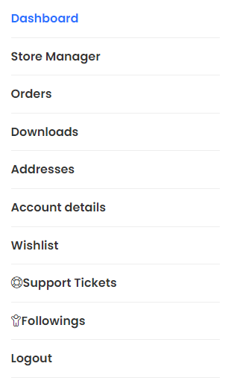
 | TC_006 | Dashboard altında ise; Store manager, orders, downloads, addresses , account details, appointments, wishlist | https://pearlymarket.com/ | 1 - vendor https://pearlymarket.com/ sayfasina gider |  | Dashboard Store Manager Orders Downloads Addresses Account details Wishlist |  | bug
 |  |  |  | 2 - Sign in linkine tiklar
 |  |  |  | 3 - Acilan pencerede gecerli email ve password girilir
 |  |  |  | 4 - Sign in Botununa tiklayin
 |  |  |  | 5 - Acilan sayfadan My Account'a gider
 |  |  |  | 6 - Dashboard, Store Manager, Orders, Downloads, Addresses, Account details ,Wishlist goruntulendigini dogrular
 |  |  |  | 7 - kapatir

 | TC_007 | Support tickets, followings ve log out olmali | https://pearlymarket.com/ | 1 - vendor https://pearlymarket.com/ sayfasina gider |  | Support Tickets Followings Logout
 |  |  |  | 2 - Sign in linkine tiklar
 |  |  |  | 3 - Acilan pencerede gecerli email ve password girilir
 |  |  |  | 4 - Sign in Botununa tiklayin
 |  |  |  | 5 - Acilan sayfada My Account linkine tiklar
 |  |  |  | 6 - Support Tickets, Followings, Logout gorundugunu dogrulayin
 |  |  |  | 7- sayfayi kapatir

US_005
User Story ID | Test Case ID | Test Objective | Pre-Condition | Steps | Test Data | Expected Result | Actual Result | Status
 | TC_001 | Products'ta urun listemi görmeliyim; status, stock, price, date | https://pearlymarket.com/ | Store Manager https://pearlymarket.com/ adresine gider | https://pearlymarket.com/
 |  |  |  | Store Manager Sign-in sekmesine tiklar
 |  |  |  | Store Manager Username girer | justdoit-10-22@proton.me
 |  |  |  | Store Manager Password girer | akinhocamangalnezaman22 | urun listesinde :
 |  |  |  | Store Manager Sign-in butonuna tiklar |  | status, stock, price,date
 |  |  |  | Store Manager Page Down ile sayfanin altina iner
 |  |  |  | Store Manager My Orders sekmesine tiklar |  | gorulebilmeli
 |  |  |  | Store Manager sekmesine tiklar
 |  |  |  | Store Manager Products sekmesine tiklar
 |  |  |  | Store Manager status,stock,price,date görünürlügünü doğrular
 | TC_002 | Yeni urun ekle (Add new); urun icin virtual veya downloadable secenegi olmali | https://pearlymarket.com/ | Store Manager login olur | https://pearlymarket.com/
 |  |  |  | Store Manager sekmesine gelir
 |  |  |  | Store Manager Add New Product simgesine tiklar
 |  |  |  | Store Manager urun icin virtual veya downloadable secenegi oldugunu gorur
 |  |  |  |  |  | Urun icin
 |  |  |  |  |  | virtual veya downloadable
 |  |  |  |  |  | secenegi oldugu gorulur

US 005

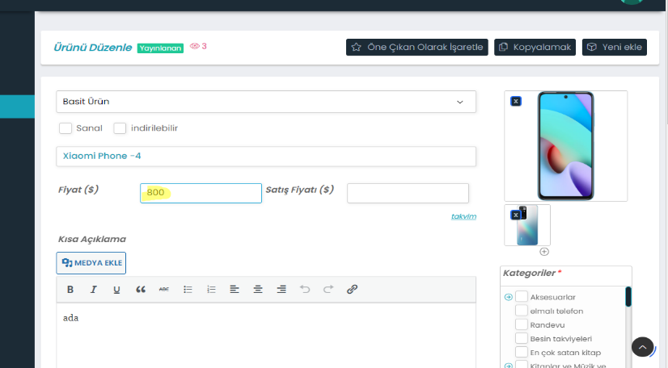
 | TC_003 | Urun ismi ekle product title, satis miktarı | https://pearlymarket.com/ | Store Manager login olur | https://pearlymarket.com/
 |  |  |  | Store Manager sekmesine gelir
 |  |  |  | Store Manager Add New Product simgesine tiklar
 |  |  |  | Store Manager Product Title sekmesine tiklar ve urun ismi yazar | Xiaomi Phone
 |  |  |  | Store Manager Price($) sekmesine tiklar ve fiyat yazar | 800

 |  |  |  |  |  | Urun ismi ve urun fiyati
 |  |  |  |  |  | girilebilmeli

 | TC_004 | Urun fotosu eklenebilmeli | https://pearlymarket.com/ | Store Manager login olur
 |  |  |  | Store Manager sekmesine gelir
 |  |  |  | Store Manager Add New Product simgesine tiklar
 |  |  |  | Store Manager acilan pencerede photo ustune tiklar
 |  |  |  | Store Manager Media Libraryden eklenecek foto secilir Select butonuna tiklar
 |  |  |  | Store Manager Media Libraryden eklenecek diger foto secilir ve Add to Gallary botununa tiklar
 |  |  |  | Store Manager fotograflari eklendigini gorur

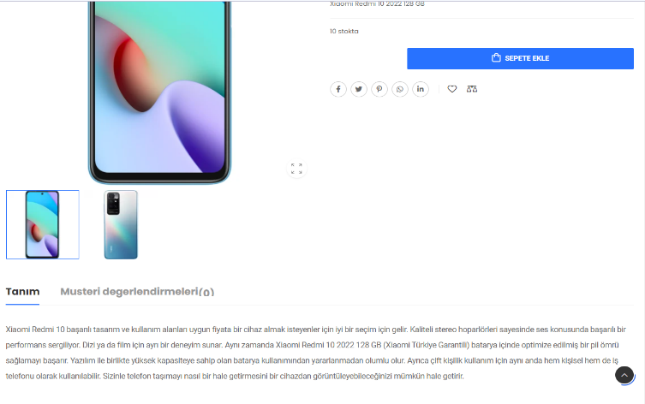
 | TC_005 | Kisa tanımlama ve geniş tanımlama (short description, Description) | https://pearlymarket.com/ | Store Manager login olur | https://pearlymarket.com/
 |  |  |  | Store Manager sekmesine gelir
 |  |  |  | Store Manager Short description bolumune tiklar
 |  |  |  | Store Manager urunle ilgili kisa bilgilendirme yazar
 |  |  |  | Store Manager description bolumune tiklar
 |  |  |  | Store Manager urunle ilgili bilgilendirme yazar
 |  |  |  | Store Manager urunun Product sayfasinda ilstelendigini gorur

 | TC_006 | Urun fotosu ekleme Negatif Test | https://pearlymarket.com/ | Store Manager login olur
 |  |  |  | 2 Store Manager sekmesine gelir
 |  |  |  | 3 Store Manager Add New Product simgesine tiklar
 |  |  |  | 4 Store Manager Kategori secimini yapar
 |  |  |  | 5 Store Manager Submit butonuna tiklar
 |  |  |  | 6 Store Manager ""Please insert Product Title before submit."
 |  |  |  | "Featured img: This field is required." ve
 |  |  |  | "Gallery Images: This field is required."
 |  |  |  | uyarilarinin ciktigini gorur"

US_019
User Story ID | Test Case ID | Test Objective | Pre-Condition | Steps | Test Data | Expected Result | Actual Result | Status
US019 | TC_001 | "İsim ve e-posta tanımlanmalı" | https://pearlymarket.com/ | 1. Vendor https://pearlymarket.com/ sayfasına gider | "email: projee.009@gmail.com password: qa123456789!"
 |  |  |  | 2. Vendor sign in butonun görünür olduğunu test eder
 |  |  |  | 3. Vendor sign in yapar
 |  |  |  | 4. Vendor bir email butonunun görünür olduğunu test eder
 |  |  |  | 5. Vendor bir email girer
 |  |  |  | 6. Vendor bir password butonunun görünür olduğunu test eder
 |  |  |  | 7. Vendor bir password girer
 |  |  |  | 8. Vendor sign in butonuna tıklar

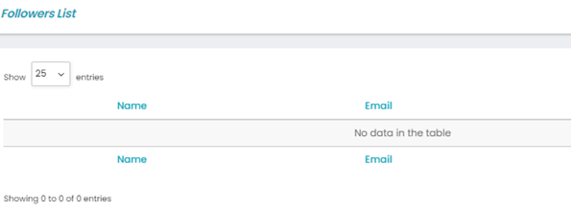
 | TC_002 | "Takipçi işlemleri tanımlanmalı" | https://pearlymarket.com/ | 1. Vendor My Account butonunun görünür olduğunu test eder
 |  |  |  | 2. Vendor My Account'a butonuna tıklar
 |  |  |  | 3. Vendor Store Manager butonunun görünür olduğunu test eder |  |  | Bug bulundu. Takipçiler görünmüyor.
 |  |  |  | 4. Vendor Store Manager'a butonuna tıklar
 |  |  |  | 5. Vendor takipçiler butonunun görünür olduğunu test eder
 |  |  |  | 6. Vendor takipçiler butonuna tıklar

